Horticulture Supplies
Item | Description |  | Price | Unit of Measure
Grabber Heat Packs H2O | Available 30 per case or pallet qty | 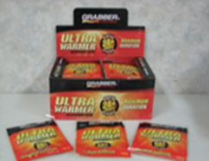 | $22.30 | Case

Gel Cold Packs | Available by case or pallet qty (50 per pallet) | 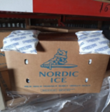 | $23.80 | 8oz, 72ct
 |  |  | $17.30 | 16oz, 36ct
 |  |  | $16.20 | 24oz, 24ct
 |  |  | $15.95 | 32oz, 18ct

Peatlite Mix (80x10x10) | 3 cubic ft per bag, 80% peat, 10% perlite, 10% vermiculite. 48 bags per pallet. 24 pallets per 53-ft trailer | 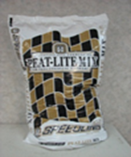 | $22.60 | Bag

Plastic Tray Inserts | 4 sizes available, sold individually | 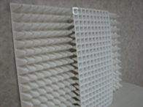 | $3.15 | INS 72W
 |  |  | $3.15 | INS 128W
 |  |  | $3.15 | INS 200W
 |  |  | $3.15 | INS 242W

Styrofoam Seed Trays | Molded from Expanded Polystyrene and contains no CFC's. Can ship FedEx, LTL, and full trucks. | 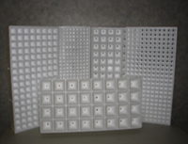 | $7.75 | TR18A
 |  |  | $7.22 | TR128A
 |  |  | $7.22 | TR128R
 |  |  | $7.25 | TR200A
 |  |  | $7.25 | TR200AKY (hand seed only)
 |  |  | $6.30 | TR288A
 |  |  | $5.15 | TR288T
 |  |  | $5.00 | TR338A
 |  |  | $5.00 | TR338D
 |  |  | $9.55 | TR392A
 |  |  | $9.55 | TR392N
 |  |  | $9.55 | TR392T

Super Cote | GCF005 Water Based Sealant used to extend the life expectancy of styrofoam seed trays. Sold individually or pallets of 36. Each pail weighs 56 lbs. | 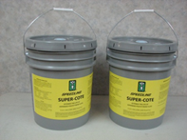 | $126.89 | 5 Gallon pail

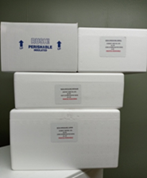
Styro Foam Containers | EPS Molded Shipping Containers, sold w/ lid. |  | $10.05 | GPS2 Double
 |  |  | $5.35 | GPS2 Single
 |  |  | $2.25 | Speedling Small
 |  |  | $3.70 | Speedling Med
 |  |  | $4.40 | Speedling Lg

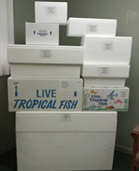
Corrugated Boxes | Corrugated Boxes, with a fish print or plain box. |  | $2.98 | GPS2 Double - Plain
 |  |  | $3.03 | GPS2 Double - Printed
 |  |  | $2.05 | GPS2 Single - Plain
 |  |  | $2.05 | GPS2 Single - Printed
 |  |  | $1.42 | Speedling Small - Plain
 |  |  | $1.52 | Speedling Med - Plain
 |  |  | $1.72 | Speedling Lg - Plain

65mm Landscaper Ellepots | 18 ct trays of 65 mm elle pots perfect for landscaping | 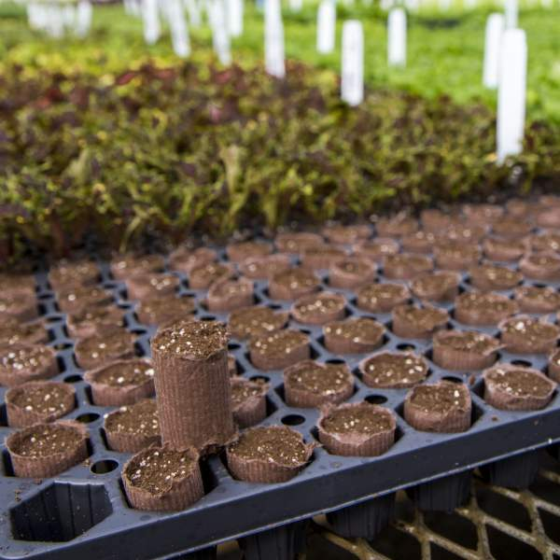 | $3.76 | per 18 ct tray

